法人宛調査（継続意志・転換希望）
本市域内で運営されている全ての介護保険施設等の今後の運営意向について調査するものです。
施設ごとにご回答ください。
なお、本調査を基に、第１０期計画の整備量を検討します。また、施設等の整備は、原則として公募により行います。

法人名

分類 | 施設基本情報 |  |  |  | 増床・減床 |  |  | サービス転換
設問 | 施設サービス等種別 | 豊中市内で運営している介護保険施設等名 | 事業所番号 | 施設運営・転換等 | 増床・減床希望 | 増床・減床を希望する数 | 増床・減床希望時期（R9.4~R11.3の範囲内） | サービス転換の希望 | 転換希望床数 | 転換先サービス等 | 転換希望時期（R9.4~R11.3の範囲内）
施設１
施設２
施設３
施設４
施設５
施設６
施設７
施設８
施設９

法人宛調査（新規開設）
設問 | 回答
豊中市内で新規開設の意向
↓新規開設の内容 | 施設サービス等種別 | 豊中市内における開設検討圏域 | 開設希望床数 | 開設希望時期（R9.4～R11.3の範囲内）
開設意向施設1
開設意向施設2
開設意向施設3

※参考（豊中市内の圏域図）
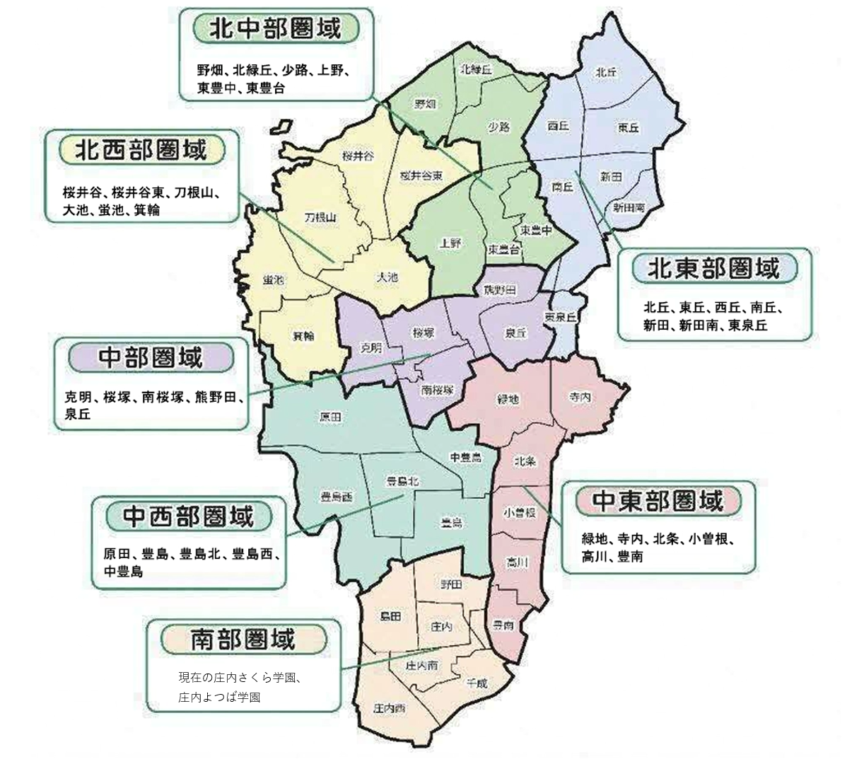
 |  |  |  |  | 学校名称 | 町丁名 | 圏域
 |  |  |  |  | 克明小学校 | 岡町 | 中部
 |  |  |  |  | 克明小学校 | 岡町北1丁目 | 中部
 |  |  |  |  | 克明小学校 | 岡町北2丁目 | 中部
 |  |  |  |  | 克明小学校 | 岡町北3丁目3 | 中部
 |  |  |  |  | 克明小学校 | 岡町南1丁目（1番～5番） | 中部
 |  |  |  |  | 克明小学校 | 末広町1丁目 | 中部
 |  |  |  |  | 克明小学校 | 末広町2丁目 | 中部
 |  |  |  |  | 克明小学校 | 末広町3丁目 | 中部
 |  |  |  |  | 克明小学校 | 立花町1丁目 | 中部
 |  |  |  |  | 克明小学校 | 立花町2丁目 | 中部
 |  |  |  |  | 克明小学校 | 玉井町1丁目 | 中部
 |  |  |  |  | 克明小学校 | 玉井町2丁目 | 中部
 |  |  |  |  | 克明小学校 | 宝山町 | 中部
 |  |  |  |  | 桜塚小学校 | 岡上の町1丁目 | 中部
 |  |  |  |  | 桜塚小学校 | 岡上の町2丁目 | 中部
 |  |  |  |  | 桜塚小学校 | 岡上の町3丁目 | 中部
 |  |  |  |  | 桜塚小学校 | 岡上の町4丁目 | 中部
 |  |  |  |  | 桜塚小学校 | 北桜塚1丁目 | 中部
 |  |  |  |  | 桜塚小学校 | 北桜塚2丁目 | 中部
 |  |  |  |  | 桜塚小学校 | 北桜塚3丁目 | 中部
 |  |  |  |  | 桜塚小学校 | 北桜塚4丁目 | 中部
 |  |  |  |  | 桜塚小学校 | 中桜塚1丁目（1番～10番） | 中部
 |  |  |  |  | 桜塚小学校 | 中桜塚2丁目（1番～20番・26番～29番） | 中部
 |  |  |  |  | 桜塚小学校 | 中桜塚3丁目（1番～6番） | 中部
 |  |  |  |  | 桜塚小学校 | 中桜塚4丁目（1番～6番） | 中部
 |  |  |  |  | 桜塚小学校 | 中桜塚5丁目（2番・11番～14番） | 中部
 |  |  |  |  | 大池小学校 | 千里園1丁目 | 北西部
 |  |  |  |  | 大池小学校 | 千里園2丁目 | 北西部
 |  |  |  |  | 大池小学校 | 千里園3丁目 | 北西部
 |  |  |  |  | 大池小学校 | 本町1丁目 | 北西部
 |  |  |  |  | 大池小学校 | 本町2丁目 | 北西部
 |  |  |  |  | 大池小学校 | 本町3丁目 | 北西部
 |  |  |  |  | 大池小学校 | 本町4丁目 | 北西部
 |  |  |  |  | 大池小学校 | 本町5丁目 | 北西部
 |  |  |  |  | 大池小学校 | 本町6丁目 | 北西部
 |  |  |  |  | 大池小学校 | 本町7丁目 | 北西部
 |  |  |  |  | 大池小学校 | 本町8丁目 | 北西部
 |  |  |  |  | 大池小学校 | 本町9丁目 | 北西部
 |  |  |  |  | 桜井谷小学校 | 柴原町1丁目 | 北西部
 |  |  |  |  | 桜井谷小学校 | 柴原町2丁目 | 北西部
 |  |  |  |  | 桜井谷小学校 | 柴原町3丁目 | 北西部
 |  |  |  |  | 桜井谷小学校 | 柴原町4丁目 | 北西部
 |  |  |  |  | 桜井谷小学校 | 柴原町5丁目 | 北西部
 |  |  |  |  | 桜井谷小学校 | 待兼山町（大阪大学北側＝1番・20番～38番） | 北西部
 |  |  |  |  | 桜井谷小学校 | 宮山町1丁目 | 北西部
 |  |  |  |  | 桜井谷小学校 | 宮山町2丁目 | 北西部
 |  |  |  |  | 桜井谷小学校 | 宮山町3丁目 | 北西部
 |  |  |  |  | 桜井谷小学校 | 宮山町4丁目 | 北西部
 |  |  |  |  | 熊野田小学校 | 赤阪1丁目 | 中部
 |  |  |  |  | 熊野田小学校 | 熊野町1丁目 | 中部
 |  |  |  |  | 熊野田小学校 | 熊野町2丁目 | 中部
 |  |  |  |  | 熊野田小学校 | 熊野町3丁目 | 中部
 |  |  |  |  | 熊野田小学校 | 熊野町4丁目 | 中部
 |  |  |  |  | 熊野田小学校 | 栗ケ丘町 | 中部
 |  |  |  |  | 熊野田小学校 | 中桜塚5丁目（1番・3番～10番） | 中部
 |  |  |  |  | 熊野田小学校 | 夕日丘1丁目 | 中部
 |  |  |  |  | 熊野田小学校 | 夕日丘2丁目 | 中部
 |  |  |  |  | 中豊島小学校 | 城山町1丁目 | 中西部
 |  |  |  |  | 中豊島小学校 | 城山町2丁目 | 中西部
 |  |  |  |  | 中豊島小学校 | 曽根東町2丁目 | 中西部
 |  |  |  |  | 中豊島小学校 | 曽根東町3丁目 | 中西部
 |  |  |  |  | 中豊島小学校 | 曽根東町4丁目 | 中西部
 |  |  |  |  | 中豊島小学校 | 曽根東町5丁目 | 中西部
 |  |  |  |  | 中豊島小学校 | 曽根東町6丁目 | 中西部
 |  |  |  |  | 中豊島小学校 | 服部本町1丁目 | 中西部
 |  |  |  |  | 中豊島小学校 | 服部本町2丁目 | 中西部
 |  |  |  |  | 中豊島小学校 | 服部本町3丁目 | 中西部
 |  |  |  |  | 中豊島小学校 | 服部本町4丁目 | 中西部
 |  |  |  |  | 中豊島小学校 | 服部本町5丁目 | 中西部
 |  |  |  |  | 中豊島小学校 | 服部元町1丁目 | 中西部
 |  |  |  |  | 中豊島小学校 | 服部元町2丁目 | 中西部
 |  |  |  |  | 豊島小学校 | 稲津町1丁目 | 中西部
 |  |  |  |  | 豊島小学校 | 稲津町2丁目 | 中西部
 |  |  |  |  | 豊島小学校 | 稲津町3丁目 | 中西部
 |  |  |  |  | 豊島小学校 | 服部寿町1丁目 | 中西部
 |  |  |  |  | 豊島小学校 | 服部寿町2丁目 | 中西部
 |  |  |  |  | 豊島小学校 | 服部寿町3丁目 | 中西部
 |  |  |  |  | 豊島小学校 | 服部西町1丁目 | 中西部
 |  |  |  |  | 豊島小学校 | 服部西町2丁目 | 中西部
 |  |  |  |  | 豊島小学校 | 服部西町3丁目 | 中西部
 |  |  |  |  | 豊島小学校 | 服部南町1丁目 | 中西部
 |  |  |  |  | 豊島小学校 | 服部南町2丁目 | 中西部
 |  |  |  |  | 豊島小学校 | 服部南町3丁目 | 中西部
 |  |  |  |  | 豊島小学校 | 服部南町4丁目 | 中西部
 |  |  |  |  | 豊島小学校 | 服部南町5丁目 | 中西部
 |  |  |  |  | 豊島小学校 | 穂積1丁目 | 中西部
 |  |  |  |  | 豊島小学校 | 穂積2丁目 | 中西部
 |  |  |  |  | 原田小学校 | 岡町南1丁目（6番～13番） | 中西部
 |  |  |  |  | 原田小学校 | 岡町南2丁目 | 中西部
 |  |  |  |  | 原田小学校 | 岡町南3丁目 | 中西部
 |  |  |  |  | 原田小学校 | 勝部1丁目 | 中西部
 |  |  |  |  | 原田小学校 | 勝部2丁目 | 中西部
 |  |  |  |  | 原田小学校 | 勝部3丁目 | 中西部
 |  |  |  |  | 原田小学校 | 曽根西町1丁目 | 中西部
 |  |  |  |  | 原田小学校 | 曽根西町2丁目 | 中西部
 |  |  |  |  | 原田小学校 | 曽根西町3丁目 | 中西部
 |  |  |  |  | 原田小学校 | 曽根西町4丁目 | 中西部
 |  |  |  |  | 原田小学校 | 原田中1丁目 | 中西部
 |  |  |  |  | 原田小学校 | 原田中2丁目 | 中西部
 |  |  |  |  | 原田小学校 | 原田元町1丁目 | 中西部
 |  |  |  |  | 原田小学校 | 原田元町2丁目 | 中西部
 |  |  |  |  | 原田小学校 | 原田元町3丁目 | 中西部
 |  |  |  |  | 原田小学校 | 原田西町（原田・伊丹線以北） | 中西部
 |  |  |  |  | 原田小学校 | 南空港町 | 中西部
 |  |  |  |  | 小曽根小学校 | 小曽根1丁目 | 中東部
 |  |  |  |  | 小曽根小学校 | 小曽根2丁目 | 中東部
 |  |  |  |  | 小曽根小学校 | 小曽根3丁目 | 中東部
 |  |  |  |  | 小曽根小学校 | 浜1丁目 | 中東部
 |  |  |  |  | 小曽根小学校 | 浜2丁目 | 中東部
 |  |  |  |  | 豊南小学校 | 豊南町西2丁目 | 中東部
 |  |  |  |  | 豊南小学校 | 豊南町西3丁目（15番～20番） | 中東部
 |  |  |  |  | 豊南小学校 | 豊南町西4丁目 | 中東部
 |  |  |  |  | 豊南小学校 | 豊南町西5丁目 | 中東部
 |  |  |  |  | 豊南小学校 | 豊南町東4丁目 | 中東部
 |  |  |  |  | 豊南小学校 | 豊南町南1丁目 | 中東部
 |  |  |  |  | 豊南小学校 | 豊南町南2丁目 | 中東部
 |  |  |  |  | 豊南小学校 | 豊南町南3丁目 | 中東部
 |  |  |  |  | 豊南小学校 | 豊南町南4丁目 | 中東部
 |  |  |  |  | 豊南小学校 | 豊南町南5丁目 | 中東部
 |  |  |  |  | 豊南小学校 | 豊南町南6丁目 | 中東部
 |  |  |  |  | 上野小学校 | 上野坂1丁目 | 北中部
 |  |  |  |  | 上野小学校 | 上野坂2丁目 | 北中部
 |  |  |  |  | 上野小学校 | 上野西1丁目 | 北中部
 |  |  |  |  | 上野小学校 | 上野西2丁目 | 北中部
 |  |  |  |  | 上野小学校 | 上野西3丁目 | 北中部
 |  |  |  |  | 上野小学校 | 上野西4丁目（1番～4番） | 北中部
 |  |  |  |  | 上野小学校 | 上野東1丁目 | 北中部
 |  |  |  |  | 上野小学校 | 上野東2丁目 | 北中部
 |  |  |  |  | 上野小学校 | 上野東3丁目 | 北中部
 |  |  |  |  | 南桜塚小学校 | 曽根東町1丁目 | 中部
 |  |  |  |  | 南桜塚小学校 | 中桜塚1丁目（11番～24番） | 中部
 |  |  |  |  | 南桜塚小学校 | 中桜塚2丁目 | 中部
 |  |  |  |  | 南桜塚小学校 | （21番～25番・30番～31番） | 中部
 |  |  |  |  | 南桜塚小学校 | 中桜塚3丁目（7番～15番） | 中部
 |  |  |  |  | 南桜塚小学校 | 中桜塚4丁目（7番～15番） | 中部
 |  |  |  |  | 南桜塚小学校 | 中桜塚5丁目（15番～24番） | 中部
 |  |  |  |  | 南桜塚小学校 | 南桜塚1丁目 | 中部
 |  |  |  |  | 南桜塚小学校 | 南桜塚2丁目 | 中部
 |  |  |  |  | 南桜塚小学校 | 南桜塚3丁目 | 中部
 |  |  |  |  | 南桜塚小学校 | 南桜塚4丁目（1番～8番） | 中部
 |  |  |  |  | 新田小学校 | 上新田1丁目 | 北東部
 |  |  |  |  | 新田小学校 | 上新田2丁目 | 北東部
 |  |  |  |  | 北丘小学校 | 新千里北町1丁目 | 北東部
 |  |  |  |  | 北丘小学校 | 新千里北町2丁目 | 北東部
 |  |  |  |  | 北丘小学校 | 新千里北町3丁目 | 北東部
 |  |  |  |  | 東丘小学校 | 新千里東町1丁目 | 北東部
 |  |  |  |  | 東丘小学校 | 新千里東町2丁目 | 北東部
 |  |  |  |  | 東丘小学校 | 新千里東町3丁目 | 北東部
 |  |  |  |  | 東豊中小学校 | 東豊中町3丁目 | 北中部
 |  |  |  |  | 東豊中小学校 | 東豊中町4丁目（6番～23番） | 北中部
 |  |  |  |  | 東豊中小学校 | 東豊中町5丁目 | 北中部
 |  |  |  |  | 東豊中小学校 | 東豊中町6丁目(13番) | 北中部
 |  |  |  |  | 豊島西小学校 | 今在家町 | 中西部
 |  |  |  |  | 豊島西小学校 | 上津島1丁目 | 中西部
 |  |  |  |  | 豊島西小学校 | 上津島2丁目 | 中西部
 |  |  |  |  | 豊島西小学校 | 上津島3丁目 | 中西部
 |  |  |  |  | 豊島西小学校 | 利倉1丁目 | 中西部
 |  |  |  |  | 豊島西小学校 | 利倉2丁目 | 中西部
 |  |  |  |  | 豊島西小学校 | 利倉3丁目 | 中西部
...

